Trang bìa
Trường Đại Học Văn Lang


Xây dựng một ứng dụng app mobile đọc các thông tin của thẻ visa master có gắn chip
GVGD: THS. Nguyễn Văn Trung Thành viên: Họ và tên: Phạm Gia Khang - 2274802010383 Họ và tên: Lê Đình Thiện - 207ct28546 Họ và tên: Phimmachak Lattakone - 227480201IS001 Mã lớp học phần: 233_71ITSE41003_0203

Product Backlog
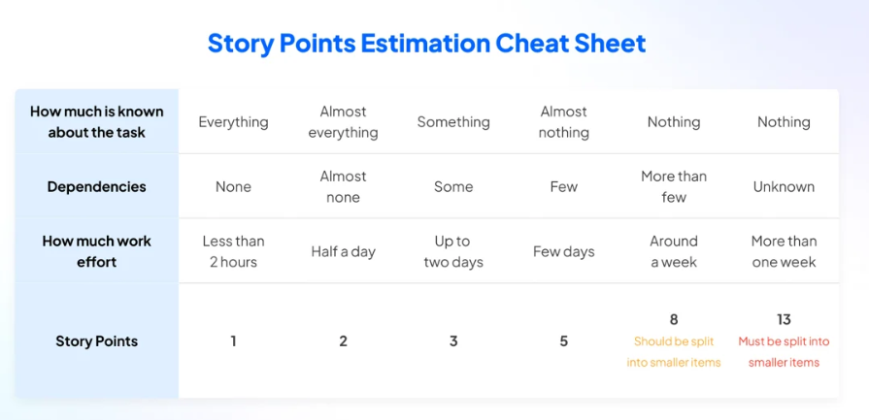
PRODUCT BACKLOG
Backlog ID | Funtion ID | Actor | Epics | Backlog item | User story | Category | Story Points | Priority | Sprint # | Acceptance Criteria | Status
PB_01 | F.1.1 | Khách hàng | Đăng ký, Đăng nhập | Đăng ký và đăng nhập trên ứng dụng tích hợp thẻ visa master | 1.Đăng ký trực tuyến trên ứng dụng Truy cập vào ứng dụng . Chọn phần đăng ký dịch vụ thẻ. Điền thông tin cá nhân yêu cầu như tên, số CMND, số điện thoại, địa chỉ email, v.v. Nhập thông tin về thẻ muốn tích hợp , bao gồm số thẻ, ngày hết hạn, mã bảo mật. Hoàn tất quy trình đăng ký theo hướng dẫn của ứng dụng 2. Đăng nhập trực tiếp trên ứng dụng Chọn loại thẻ muốn sử dụng để thanh toán . Điền thông tin thanh toán và chọn phương thức thanh toán là Visa. Xác nhận thanh toán bằng cách nhập mã OTP (nếu có) hoặc xác nhận qua các hình thức sinh trắc học. | Function | 2 | High | 1 | AC1:Thông tin cá nhân: Người dùng cần cung cấp thông tin cá nhân chính xác như tên, ngày tháng năm sinh, địa chỉ, số điện thoại, và địa chỉ email (nếu có). Thông tin này giúp xác thực danh tính và liên lạc của người dùng. AC2:Thông tin tài chính: Bao gồm thông tin về số tài khoản ngân hàng (nếu áp dụng), số thẻ tín dụng hoặc thẻ ghi nợ, hạn sử dụng, mã bảo mật (CVV/CVC). AC3:Xác thực: Để đảm bảo tính xác thực của thông tin, hầu hết các dịch vụ yêu cầu người dùng cung cấp các bằng chứng xác nhận danh tính như hộ chiếu, giấy chứng minh nhân dân hoặc các hình thức xác thực khác. AC4:Điều khoản và điều kiện: Người dùng cần phê duyệt các điều khoản và điều kiện sử dụng dịch vụ, bao gồm cả các quy định về bảo mật thông tin và các quy định giao dịch. AC5: Khi kích hoạt thẻ để thanh toán phải là thẻ Visa, Mastercard AC6:Mật khẩu: Để bảo vệ tài khoản, người dùng cần đặt mật khẩu mạnh và phức tạp, thường bao gồm cả chữ cái hoa, thường, số và ký tự đặc biệt.. AC8: Quên mật khẩu: Để khôi phục tài khoản, người dùng sẽ được gửi mã qua email hoặc số điện thoại và sử dụng sinh trắc học để thay đổi mật khẩu mới | Done
PB_02 | F.1.2 | Khách hàng | Quản lý tài khoản và thẻ | Tăng cường số lượng khách hàng ,nâng cao chất lượng dịch vụ và bảo mật | 1.Khi vào ứng dụng người dùng có thể xem tổng quan về tài khoản thẻ của mình, người dùng có thể xem chi tiết giao dịch, số dư tài khoản và các thông tin khác,.... 2.Tại màn hình thẻ người dùng xem các thông tin về thẻ của mình( loại thẻ, số thẻ, ngày hết hạn,...) 3.Người dùng có thể thêm, chỉnh sửa hoặc xóa các thẻ thanh toán liên kết với tài khoản của mình. Khi có thay đổi về thông tin tài khoản hoặc thẻ, tôi sẽ nhận được thông báo và có thể cập nhật ngay. | Function | 2 | High | 1 | AC1:Khách hàng có thể truy cập vào một trang tổng quan, hiển thị các tài khoản và thẻ liên kết với tài khoản của họ. ứng dụng tổng quan cung cấp thông tin cơ bản về mỗi tài khoản và thẻ, như số dư, loại thẻ, ngày hết hạn, v.v. AC2:Số dư khả dụng: Đây là số tiền mà khách hàng có thể sử dụng để thực hiện các giao dịch rút tiền, chuyển khoản, thanh toán hóa đơn, mua sắm, và các chi tiêu khác. AC3:Khách hàng có thể truy cập vào trang quản lý thẻ, nơi họ có thể xem danh sách các thẻ thanh toán liên kết với tài khoản. Khách hàng có thể thêm một thẻ mới bằng cách nhập các thông tin cần thiết như số thẻ, ngày hết hạn, v.v. Khách hàng có thể chỉnh sửa hoặc xóa các thẻ hiện có. AC4:Thông báo và báo cáo số dư: Ngân hàng cung cấp cho khách hàng các công cụ để kiểm tra số dư và thông báo về các giao dịch và hoạt động liên quan đến tài khoản của họ. AC5:Bảo mật và kiểm soát: Để đảm bảo tính an toàn và bảo mật, ngân hàng thường áp dụng các biện pháp kiểm soát nghiêm ngặt để bảo vệ số dư tài khoản của khách hàng khỏi các rủi ro mất mát và lạm dụng. | Done
PB_04 | F.1.4 | Khách hàng | Giao dịch thẻ và nhận thông báo | Thông tin giao dịch ,giám sát bảo vệ và quản lý tài chính,cập nhật thông tin và trải nghiệm của người dùng | Khách hàng có thể truy cập vào trang chi tiết của mỗi thẻ, xem lịch sử giao dịch. Lịch sử giao dịch hiển thị đầy đủ các thông tin như ngày, loại giao dịch, số tiền, địa điểm, v.v, Người dùng có thể lọc và sắp xếp các giao dịch theo các tiêu chí như ngày, số tiền, loại giao dịch Người dùng có thể cài đặt ngưỡng nhận thông báo ngưỡng số tiền giao dịch để nhận thông báo (ví dụ: từ 500.000 VND trở lên). Người dùng có thể chọn loại giao dịch cần nhận thông báo, | Function | 2 | High | 1 | AC1:Xác thực giao dịch: Các giao dịch thẻ thường phải được xác thực để đảm bảo tính an toàn và ngăn chặn gian lận. Điều này có thể bao gồm xác thực bằng mã PIN, mật khẩu, hoặc thông tin xác thực hai yếu tố (2FA) như mã OTP gửi qua điện thoại di động. AC2:Giới hạn giao dịch: Ngân hàng có thể áp dụng các giới hạn về số tiền tối đa mà khách hàng có thể chi tiêu trong một giao dịch hoặc trong một ngày. AC3:Bảo mật và kiểm soát: Để bảo vệ khách hàng, các ngân hàng thường áp dụng các biện pháp bảo mật như hệ thống giám sát giao dịch, phát hiện gian lận và hạn chế sử dụng thẻ ngoài khu vực quốc gia hoặc các hoạt động bất thường. AC4:Thông báo giao dịch: Ngân hàng cung cấp cho khách hàng thông tin chi tiết về các giao dịch thẻ đã được thực hiện, bao gồm thời gian, địa điểm, số tiền chi tiêu, và thông tin liên quan. AC5:Cập nhật thông tin tài khoản: Khách hàng cần cập nhật thông tin liên lạc (địa chỉ email, số điện thoại) để nhận được các thông báo và cảnh báo từ ngân hàng liên quan đến tài khoản và giao dịch. AC6:Bảo mật thông tin cá nhân: Thông báo giao dịch cần được gửi một cách bảo mật và chỉ đến chủ sở hữu thẻ để đảm bảo tính riêng tư và an toàn. | Done
PB_05 | F.1.5 | Khách hàng | Dùng App để thanh toán | Sử dụng app để thực hiện thanh toán | Khi muốn thanh toán một vật phẩm hay dịch vụ nào đó và ở cửa hàng có tích hợp máy POS, Người dùng sẽ sử dụng app đã được tích hơp thẻ của mình thanh toán. Sau khi thanh toán thành công sẽ chuyển sang màn hình thành công và nhân được việc thông báo hoàn tất | Function | 2 | High | 1 | AC1:Đăng ký và xác thực: Người dùng cần đăng ký và xác thực tài khoản. Quá trình đăng ký thường bao gồm cung cấp thông tin cá nhân cần thiết (số thẻ, ngày hết hạn, mã CVV, ...) AC2:Tích hợp máy POS thanh toán : Các doanh nghiệp, cửa hàng hoặc cá nhân cần có hệ thống thanh toán bằng máy POS để có thể nhận thanh toán từ người dùng. AC3:An toàn và bảo mật: Các hệ thống phải đảm bảo an toàn thông tin khi thanh toán, tránh trường hợp lộ thông tin cá nhân hay giao dịch không hợp lệ. AC4:Thông tin tài khoản: Người dùng cần cung cấp thông tin chính xác về số tài khoản ngân hàng, tên người thụ hưởng và ngân hàng thụ hưởng để thực hiện thanh toán AC5:Xác thực giao dịch: app thanh toán sẽ yêu cầu xác thực bằng mã OTP gửi qua điện thoại di động hoặc phương thức sinh trắc học để đảm bảo tính bảo mật cho giao dịch thanh toán | Done

